WNT
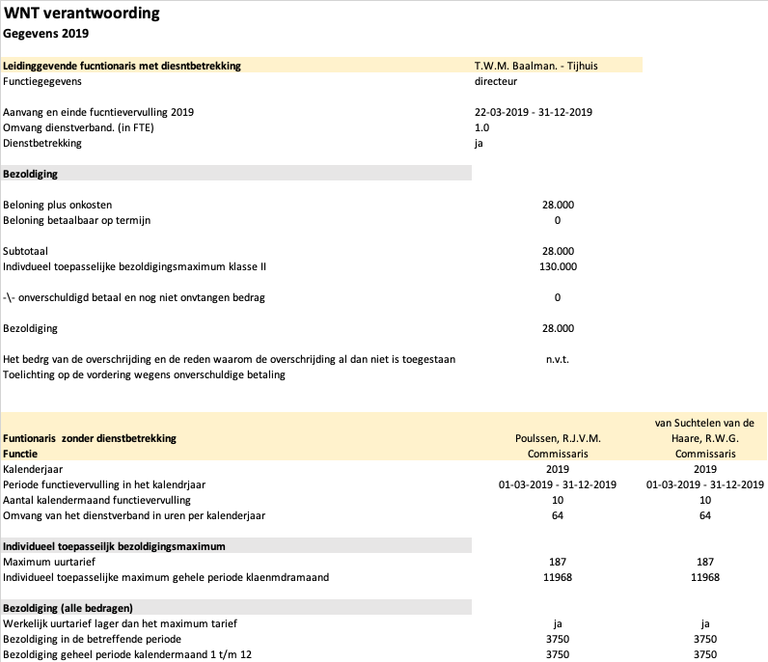
WNT Verantwoording |  |  |  |  | WNT Verantwoording |  |  |  |  | WNT Verantwoording |  |  |  |  |  |  | WNT Verantwoording |  |  |  |  |  |  | WNT Verantwoording |  |  | WNT Verantwoording
gegevens over het jaar 2020 |  |  |  |  | gegevens over het jaar 2021 |  |  |  |  | gegevens over het jaar 2022 |  |  |  |  |  |  | gegevens over het jaar 2023 |  |  |  |  |  |  | gegevens over het jaar 2024 |  |  | gegevens over het jaar 2024
Leidinggevende functionaris met dienstbetrekking | Baalman- Tijhuis, T.W.M. |  |  |  | Leidinggevende functionaris met dienstbetrekking | Baalman- Tijhuis, T.W.M. |  |  |  | Leidinggevende functionaris met dienstbetrekking | Tijhuis, T.W.M. |  | Baalman, G.L. |  |  |  | Leidinggevende functionaris met dienstbetrekking | Tijhuis, T.W.M. |  | Baalman, G.L. |  |  |  | Leidinggevende functionaris met dienstbetrekking | Tijhuis, T.W.M. | Baalman, G.L. | Toezichthoudende functionaris zonder dienstbetrekking | Poulssen, R.J.V.M | Phillippo, L,A | van Suchtelen van de Haare, R.W.G. | van Slooten, J | Diertjens, A
Functiegegevens | directeur |  |  |  | Functiegegevens | directeur |  |  |  | Functiegegevens | directeur |  | directeur |  |  |  | Functiegegevens | directeur |  | directeur |  |  |  | Functiegegevens | directeur | directeur | Functie | Commissaris | Commissaris | Commissaris | Commissaris | Commissaris
 |  |  |  |  |  |  |  |  |  |  |  |  |  |  |  |  |  |  |  |  |  |  |  |  |  |  | Kalenderjaar | 2024 | 2024 | 2024 | 2024 | 2024
Aanvang en einde functievervulling 2020 | 1-1-2020 - 31-12-2020 |  |  |  | Aanvang en einde functievervulling 2021 | 1-1-2021 - 31-12-2021 |  |  |  | Aanvang en einde functievervulling 2021 | 1-1-2022 - 31-12-2022 |  | 1-10-2022 - 31-12-2022 |  |  |  | Aanvang en einde functievervulling 2021 | 1-1-2023 - 31-12-2023 |  | 1-1-2023 - 31-12-2023 |  |  |  | Aanvang en einde functievervulling 2021 | 1-1-2024 - 31-12-2024 | 1-1-2024 - 31-12-2024 | Periode functievervulling in het kalenderjaar | 2024 | 2024 | 2024 | 2024 | 2024
Omvang dienstverband (in FTE) | 1.0 |  |  |  | Omvang dienstverband (in FTE) | 1.0 |  |  |  | Omvang dienstverband (in FTE) | 0.9 |  | 1.0 |  |  |  | Omvang dienstverband (in FTE) | 0.5 |  | 1.0 |  |  |  | Omvang dienstverband (in FTE) | 0.5 | 1.0 | Aantal kalendermaand functievervulling | 0 | 12 | 12 | 9 | 3
Dienstbetrekking | ja |  |  |  | Dienstbetrekking | ja |  |  |  | Dienstbetrekking | ja |  | ja |  |  |  | Dienstbetrekking | ja |  | ja |  |  |  | Dienstbetrekking | ja | ja | Omvang van het dienstverband in uren perkalendarjaar | 0 | 95 | 95 | 95 | 12

Bezoldiging |  |  |  |  | Bezoldiging |  |  |  |  | Bezoldiging |  |  |  |  |  |  | Bezoldiging |  |  |  |  |  |  | Bezoldiging |  |  | Individueel toepasselijk bezoldigingsmaximum

Beloning plus onkosten | 46000 |  |  |  | Beloning plus onkosten | 47004 |  |  |  | Beloning plus onkosten | 43687 |  | 12000 |  |  |  | Beloning plus onkosten | 25500 |  | 61000 |  |  |  | Beloning plus onkosten | 25500 | 65250 | Individueel toepasselijk maximum gehele periode kalendermaanden | 15800 | 15800 | 23700 | 20140 | 0
Beloning betaalbaar op termijn | 0 |  |  |  | Beloning betaalbaar op termijn | 0 |  |  |  | Beloning betaalbaar op termijn | 0 |  | 0 |  |  |  | Beloning betaalbaar op termijn | 0 |  | 0 |  |  |  | Beloning betaalbaar op termijn | 0 | 0
 |  |  |  |  |  |  |  |  |  |  |  |  |  |  |  |  |  |  |  |  |  |  |  |  |  |  | Bezoldiging (alle bedragen)
Subtotaal | 46000 |  |  |  | Subtotaal | 47004 |  |  |  | Subtotaal | 43687 |  | 12000 |  |  |  | Subtotaal | 25500 |  | 61000 |  |  |  | Subtotaal | 25500 | 65250 | Werkelijke uurtarief lager dan het maximum | ja | ja | ja | ja | ja
Individueel teopasselijke klasse II | 135000 |  |  |  | Individueel teopasselijke klasse II | 146000 |  |  |  | Individueel toepasselijke klasse II, score 8 | 146000 |  | 146000 |  |  |  | Individueel toepasselijke klasse II, score 8 | 79000 |  | 158000 |  |  |  | Individueel toepasselijke klasse II, score 8 | 79000 | 158000 | Bezoldiging in de betreffende period |  |  |  |  | 1000
 |  |  |  |  |  |  |  |  |  |  |  |  |  |  |  |  |  |  |  |  |  |  |  |  |  |  | Bezoldiging geheel periode kalendermaand 1 t/m 12 | 0 | 4000 | 5000 | 3000 | 0
-/- onverschuldigde betaal en nog nietg ontvangen bedrag |  |  |  |  | -/- onverschuldigde betaal en nog nietg ontvangen bedrag |  |  |  |  | -/- onverschuldigde betaal en nog nietg ontvangen bedrag |  |  |  |  |  |  | -/- onverschuldigde betaal en nog niet ontvangen bedrag |  |  |  |  |  |  | -/- onverschuldigde betaal en nog niet ontvangen bedrag
 |  |  |  |  |  |  |  |  |  |  |  |  |  |  |  |  |  |  |  |  |  |  |  |  |  |  | gegevens over 2023
Bezoldiging | 46000 |  |  |  | Bezoldiging | 47004 |  |  |  | Bezoldiging | 43687 |  | 12000 |  |  |  | Bezoldiging | 25500 |  | 61000 |  |  |  | Bezoldiging | 25500 | 65250 | Kalenderjaar | 2023 | 2023 | 2023 | 2023 | 2023
 |  |  |  |  |  |  |  |  |  |  |  |  |  |  |  |  |  |  |  |  |  |  |  |  |  |  | Periode functievervulling in het kalenderjaar | 2023 | 2023 | 2023 | 2023 | 2023
Het bedrag van de overschrijding en de reden waar de overschrijding al dan niet is toegestaan | n.v.t |  |  |  | Het bedrag van de overschrijding en de reden waar de overschrijding al dan niet is toegestaan | n.v.t |  |  |  | Het bedrag van de overschrijding en de reden waar de overschrijding al dan niet is toegestaan | n.v.t |  | n.v.t |  |  |  | Het bedrag van de overschrijding en de reden waar de overschrijding al dan niet is toegestaan | n.v.t |  | n.v.t |  |  |  | Het bedrag van de overschrijding en de reden waar de overschrijding al dan niet is toegestaan | n.v.t | n.v.t | Aantal kalendermaand functievervulling | 12 | 0 | 12 | 12 | 0
Toelicht op de vordering wegens onverschuldige betaling | n.v.t |  |  |  | Toelicht op de vordering wegens onverschuldige betaling | n.v.t |  |  |  | Toelicht op de vordering wegens onverschuldige betaling | n.v.t |  | n.v.t |  |  |  | Toelicht op de vordering wegens onverschuldige betaling | n.v.t |  | n.v.t |  |  |  | Toelicht op de vordering wegens onverschuldige betaling | n.v.t | n.v.t | Omvang van het dienstverband in uren perkalendarjaar | 63.75 | 0 | 95 | 95 | 0

 |  |  |  |  |  |  |  |  |  |  |  |  |  |  |  |  |  |  |  |  |  |  |  | gegevens over het jaar 2023 |  |  | Individueel toepasselijk bezoldigingsmaximum
 |  |  |  |  |  |  |  |  |  |  |  |  |  |  |  |  |  |  |  |  |  |  |  | Aanvang en einde functievervulling in 2023 | 1-1-2023 - 31-12-2023 | 1-1-2023 - 31-12-2023
 |  |  |  |  |  |  |  |  |  |  |  |  |  |  |  |  |  |  |  |  |  |  |  | Omvang dienstverband (als deeltijdfactor in fte)7 | 0.5 | 1.0 | Individueel toepasselijk maximum gehele periode kalendermaanden | 13515 | 15800 | 23700 | 11850 | 0
 |  |  |  |  |  |  |  |  |  |  |  |  |  |  |  |  |  |  |  |  |  |  |  | Dienstbetrekking?8 | ja | ja
 |  |  |  |  |  |  |  |  |  |  |  |  |  |  |  |  |  |  |  |  |  |  |  |  |  |  | Bezoldiging (alle bedragen)
 |  |  |  |  |  |  |  |  |  |  |  |  |  |  |  |  |  |  |  |  |  |  |  | Bezoldiging9 | 25500 | 61000 | Werkelijke uurtarief lager dan het maximum | ja | n.v.t. | ja | ja | n.v.t
 |  |  |  |  |  |  |  |  |  |  |  |  |  |  |  |  |  |  |  |  |  |  |  | Beloning plus belastbare onkostenvergoedingen | 0 | 0 | Bezoldiging in de betreffende period
 |  |  |  |  |  |  |  |  |  |  |  |  |  |  |  |  |  |  |  |  |  |  |  | Beloningen betaalbaar op termijn | 0 | 0 | Bezoldiging geheel periode kalendermaand 1 t/m 12 | 4000 | 0 | 5000 | 4000 | 0
 |  |  |  |  |  |  |  |  |  |  |  |  |  |  |  |  |  |  |  |  |  |  |  | Subtotaal | 25500 | 61000

 |  |  |  |  |  |  |  |  |  |  |  |  |  |  |  |  |  |  |  |  |  |  |  | Individueel toepasselijke bezoldigingsmaximum10 | n.v.t. | n.v.t.

 |  |  |  |  |  |  |  |  |  |  |  |  |  |  |  |  |  |  |  |  |  |  |  | Bezoldiging | 25500 | 61000

Functionaris zonder dienstbetrekking | Poulssen, R.J.V.M |  | van Suchtelen van de Haare, R.W.G. |  | Functionaris zonder dienstbetrekking | Poulssen, R.J.V.M |  | van Suchtelen van de Haare, R.W.G. |  | Functionaris zonder dienstbetrekking | Poulssen, R.J.V.M |  | van Suchtelen van de Haare, R.W.G. |  | van Slooten, J |  | Functionaris zonder dienstbetrekking | Poulssen, R.J.V.M |  | van Suchtelen van de Haare, R.W.G. |  | van Slooten, J
Functie | Commissaris |  | Commissaris |  | Functie | Commissaris |  | Commissaris |  | Functie | Commissaris |  | Commissaris |  | Commissaris |  | Functie | Commissaris |  | Commissaris |  | Commissaris
Kalenderjaar | 2020 | 2019 | 2020 | 2019 | Kalenderjaar | 2021 | 2020 | 2021 | 2020 | Kalenderjaar | 2022 | 2021 | 2022 | 2021 | 2022 | 2021 | Kalenderjaar | 2023 | 2022 | 2023 | 2022 | 2023 | 2022
Periode functievervulling in het kalenderjaar | 2020-12-31 | 1-3-2019 - 31-12-2019 | 2020-12-31 | 1-3-2019 - 31-12-2019 | Periode functievervulling in het kalenderjaar | 2021-12-31 | 2020-12-31 | 2021-12-31 | 2020-12-31 | Periode functievervulling in het kalenderjaar | 2021-12-31 | 2021-12-31 | 2022-12-31 | 2021-12-31 | 2022-12-31 | 2021-12-31 | Periode functievervulling in het kalenderjaar | 2023 | 2022 | 2023 | 2022 | 2023 | 2022
Aantal kalendermaand functievervulling | 12 | 10 | 12 | 10 | Aantal kalendermaand functievervulling | 12 | 12 | 12 | 12 | Aantal kalendermaand functievervulling | 12 | 12 | 12 | 12 | 3 | 0 | Aantal kalendermaand functievervulling | 12 | 12 | 12 | 12 | 12 | 3
Omvang van het dienstverband in uren perkalendarjaar | 87 | 64 | 93 | 64 | Omvang van het dienstverband in uren perkalendarjaar | 85 | 87 | 95 | 93 | Omvang van het dienstverband in uren perkalendarjaar | 85 | 85 | 95 | 95 | 32 | 0 | Omvang van het dienstverband in uren perkalendarjaar | 63.75 | 85 | 95 | 95 | 80 | 32

Individueel toepasselijk bezoldigingsmaximum |  |  |  |  | Individueel toepasselijk bezoldigingsmaximum |  |  |  |  | Individueel toepasselijk bezoldigingsmaximum |  |  |  |  |  |  | Individueel toepasselijk bezoldigingsmaximum
Maximum uurtarief | 193 | 187 | 193 | 187 | Maximum uurtarief | 199 | 193 | 199 | 193 | Maximum uurtarief | 206 | 199 | 206 | 199 | 206 | 199 | Maximum uurtarief | 212 | 206 | 212 | 206 | 212 | 206
Individueel toepasselijk maximum gehele periode kalendermaanden | 16791 | 11968 | 17949 | 11968 | Individueel toepasselijk maximum gehele periode kalendermaanden | 16915 | 16791 | 18905 | 17949 | Individueel toepasselijk maximum gehele periode kalendermaanden | 17510 | 16915 | 19570 | 18905 | 6592 | 0 | Individueel toepasselijk maximum gehele periode kalendermaanden | 13515 | 17510 | 20140 | 19570 | 16960 | 6592

Bezoldiging (alle bedragen) |  |  |  |  | Bezoldiging (alle bedragen) |  |  |  |  | Bezoldiging (alle bedragen) |  |  |  |  |  |  | Bezoldiging (alle bedragen)
Werkelijke uurtarief lager dan het maximum | ja | ja | ja | ja | Werkelijke uurtarief lager dan het maximum | ja | ja | ja | ja | Werkelijke uurtarief lager dan het maximum | ja | ja | ja | ja | ja | ja | Werkelijke uurtarief lager dan het maximum | ja | ja | ja | ja | ja | ja
Bezoldiging in de betreffende period |  | 3750 |  | 3750 | Bezoldiging in de betreffende period |  |  |  |  | Bezoldiging in de betreffende period |  |  |  |  |  |  | Bezoldiging in de betreffende period
Bezoldiging gheel periode kalendermaand 1 t/m 12 | 7500 |  | 7500 |  | Bezoldiging gheel periode kalendermaand 1 t/m 12 | 7500 | 7500 | 7500 | 7500 | Bezoldiging gheel periode kalendermaand 1 t/m 12 | 4000 | 7500 | 5000 | 7500 | 1000 | 0 | Bezoldiging gheel periode kalendermaand 1 t/m 12 | 4000 | 4000 | 5000 | 5000 | 4000 | 1000

